管理层摘要
YunLogin 与 AdsPower 竞品分析｜管理层摘要
证据快照：YunLogin 2026-08-12；AdsPower 2026-08-11。统计为52项统一能力，不是原始按钮/字段数量。

结论：双方核心架构同构；YunLogin 当前强在环境资产、组织流转和人民币交易闭环，AdsPower 当前强在自动化入口梯度、全球商业化与公开信任材料。

52项统一能力的证据化分布
指标 | 数量 | 管理层应分别看四条竞争线，不汇总成单一优劣分数
核心同构 | 15 | 竞争线 | YunLogin 当前基础 | AdsPower 当前基础 | 稳妥结论
YunLogin特色 | 5 | 核心产品能力 | 环境、账号、三类代理、指纹、插件、RPA/API | 环境、双内核、代理、应用、同步器/RPA/API | 核心同构，需任务实测
AdsPower证据更强 | 10 | 组织与安全 | 部门/角色/数据范围/分享转移/三类日志 | 成员组/环境授权/IP白名单/2FA/安全展示 | 治理入口不同
路径差异 | 21 | 自动化与开发者 | RPA、本地API、插件；窗口同步仅线索 | 窗口同步、RPA、Local API、MCP入口 | AdsPower 入口证据更清晰，效果未证实
待核实 | 1 | 获客与商业化 | 人民币套餐、代理商城、云币、购物车 | 免费/Trial/企业/买断、多币种、伙伴 | YunLogin更集中；AdsPower更分层
明确缺失 | 0
能力总数 | 52 | 读表规则 | 事实边界 | 价格边界 | 禁止结论 | 关键风险与待核实项
 |  | 材料未覆盖 | 写“待核实”，不写“没有” | 价格均标日期与原币种 | 不按759/263判断强弱 | 1. YunLogin 窗口同步、MCP、企业档、国际支付：当前材料未确认。
 |  | 官方自述 | 写“官方称/展示” | 代理先控制质量与SLA | 不把认证展示写成绝对安全 | 2. AdsPower MCP 工具/执行结果、快照治理、RPA失败策略：未完整核验。
用途 | 说明 | 分析判断 | 显式标注推断 | 不把活动价当长期价 | 不输出功能优先级/路线图 | 3. SOC 2 Type II 为鉴证报告展示，ISO范围和有效期需独立核验。
产品规划 | 用于理解竞争结构和验证问题，不含功能优先级/路线图 |  |  |  |  | 4. 双方指纹效果、账号存活率、任务成功率和代理质量无同场景数据。
管理层 | 用于分线判断能力、治理、自动化和商业化 |  |  |  |  | 5. 公司规模、收入、付费率、续费率、毛利和市场份额均不能由产品材料推出。
销售 | 使用“销售竞争支持”页的证据化话术
融资/研究 | 未知经营数据保持空白，不用营销口径代填

架构对比
产品架构对比
复用项目现有架构图。两图均为产品能力分析模型，不是技术部署图；YunLogin图中的窗口同步未完成实现核验，AdsPower图中快照和部分API/MCP细节含推导或未完整核验项。

YunLogin 产品架构 | AdsPower 产品架构
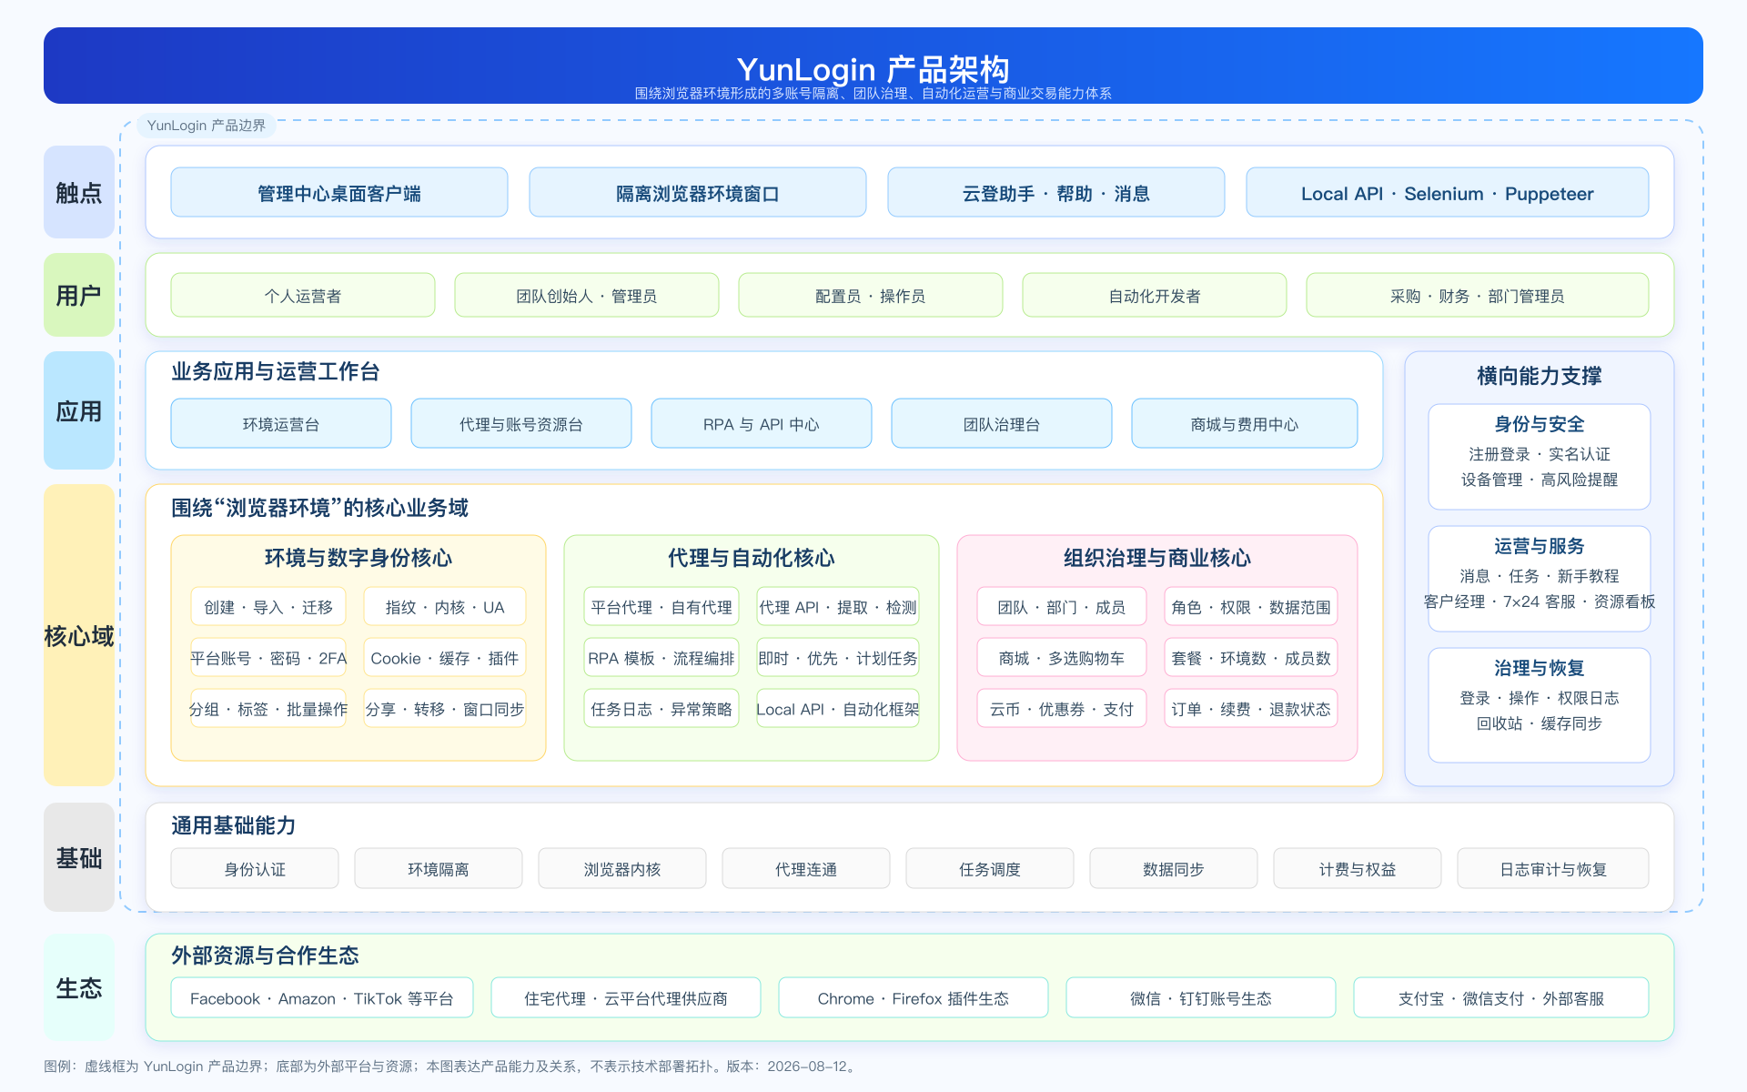
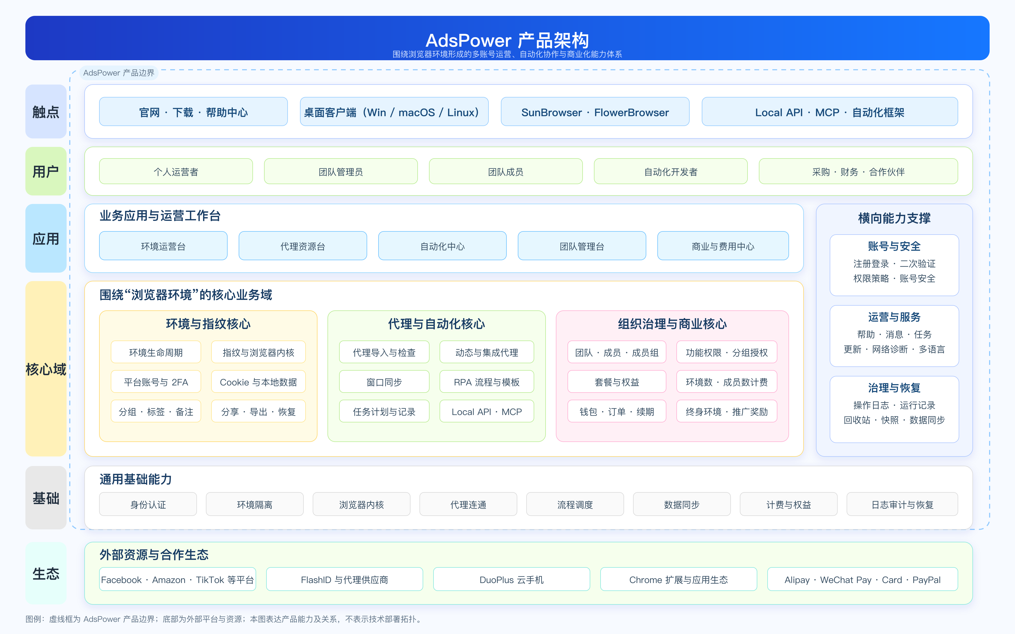

YunLogin：环境资产、三类代理、部门/角色/数据权限、分享转移、商城/云币/订单处于统一管理中心，偏向把运营资产和交易链做深；图中的窗口同步不作为已实现事实。 | AdsPower：环境、代理、团队、同步器、RPA、Local API/MCP入口、多币种与伙伴触点形成更宽的全球化与生态层；具体执行效果仍需验证。

